Worksheet
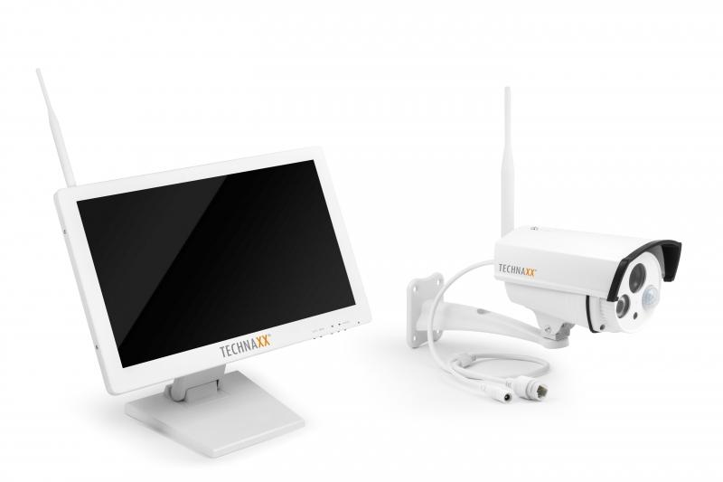
Technaxx Premium TX-30 Security Überwachungskamera-Set 18.5 Monitor

Artikelnummer | 4642 |  | VE | 2
EAN | 4260101737649 |  | Stück pro Palette | 24
Zollnummer | 85287220 |  | Lagen Pro Palette | 3

Abmessungen - Artikel
Länge(cm) | Breite(cm) | Höhe(cm) | Gewicht(g)
46 | 5.8 | 28.5 | 5500

Abmessungen - Artikelverpackung
Länge(cm) | Breite(cm) | Höhe(cm) | Leergewicht(g) | Gewicht(g) Artikel+Verpackung
52 | 22 | 36 | 700 | 7320

Abmessungen - VE Karton (Masterkarton)
Länge(cm) | Breite(cm) | Höhe(cm) | Gewicht(g)
55 | 47.5 | 39.5 | 16100

Verpackung - Bestandteile
Rest Zubehör (g) | Papier/Pappe (g) | Styropor (g) | Kunstst. Hohlkörper(g) | Kunstst. Folien(g) | Materialverbunde (g)
620 | 80 | 0 | 0 | 160 | 0

Weiterführende Informationen
Technaxx Reseller Portal

